ループする背景
ループする背景

①画像を隙間なく二つ配置する
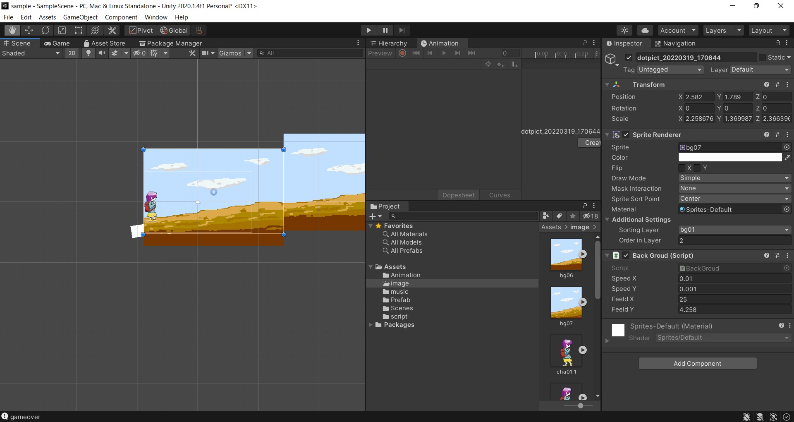

// 移動量
public float speedX = 0.05f;
public float speedY = 0.05f;
// 戻し位置
public float feeldX = 0.05f;
public float feeldY = 0.05f;
// Start is called before the first frame update
void Start()
{
}
// Update is called once per frame
void Update()
{
Vector2 position = transform.position;
position.x -= speedX;
position.y -= speedY;
transform.position = position;
if (transform.position.x <= -20.5)
{
//このオブジェクトのTransformコンポ取得
Transform transform_this = this.GetComponent<Transform>();
//取得したコンポに位置代入
transform_this.position = new Vector2(feeldX, feeldY);
}
}
②下記スクリプトを作成し、１つ目の背景が画面外に言った直後に、最初に２つ目の背景があった位置に来るように調整する
※各値はサンプルようなので要修正
 | 考え方
 | 1.二つの画像を同じ移動量で移動させる

 | 2.画面から見切れた瞬間に、２枚目があった位置に移動させる。
 | また、同じ移動量で移動させるので、背景がつながっているように見える

重なり順を設定
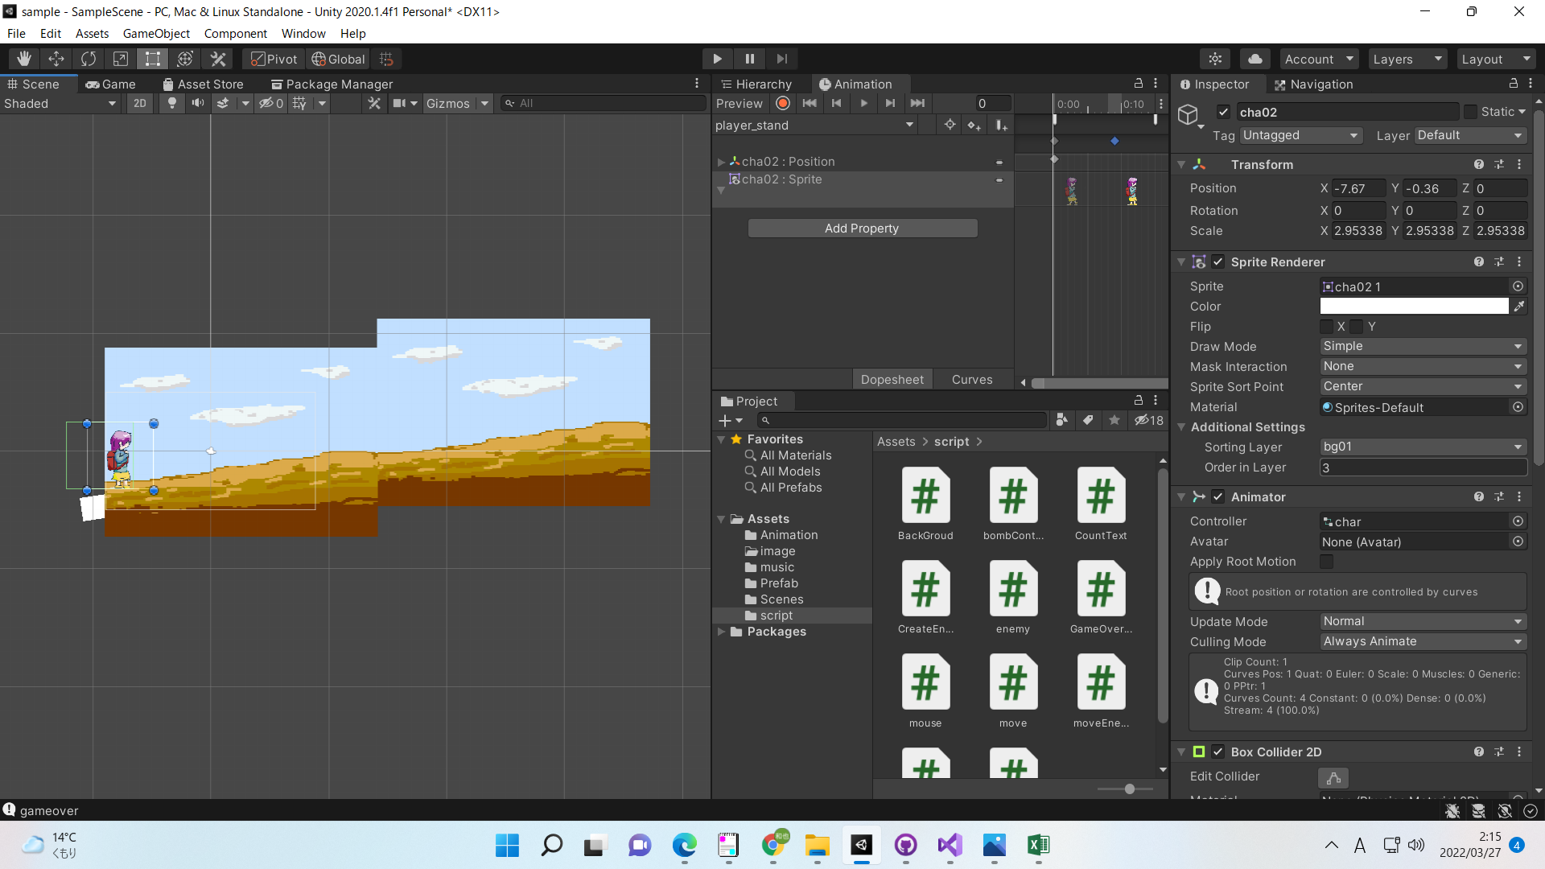
重なり順を設定

①Additional SettingsのSortingLayerにてAddSorting Layer
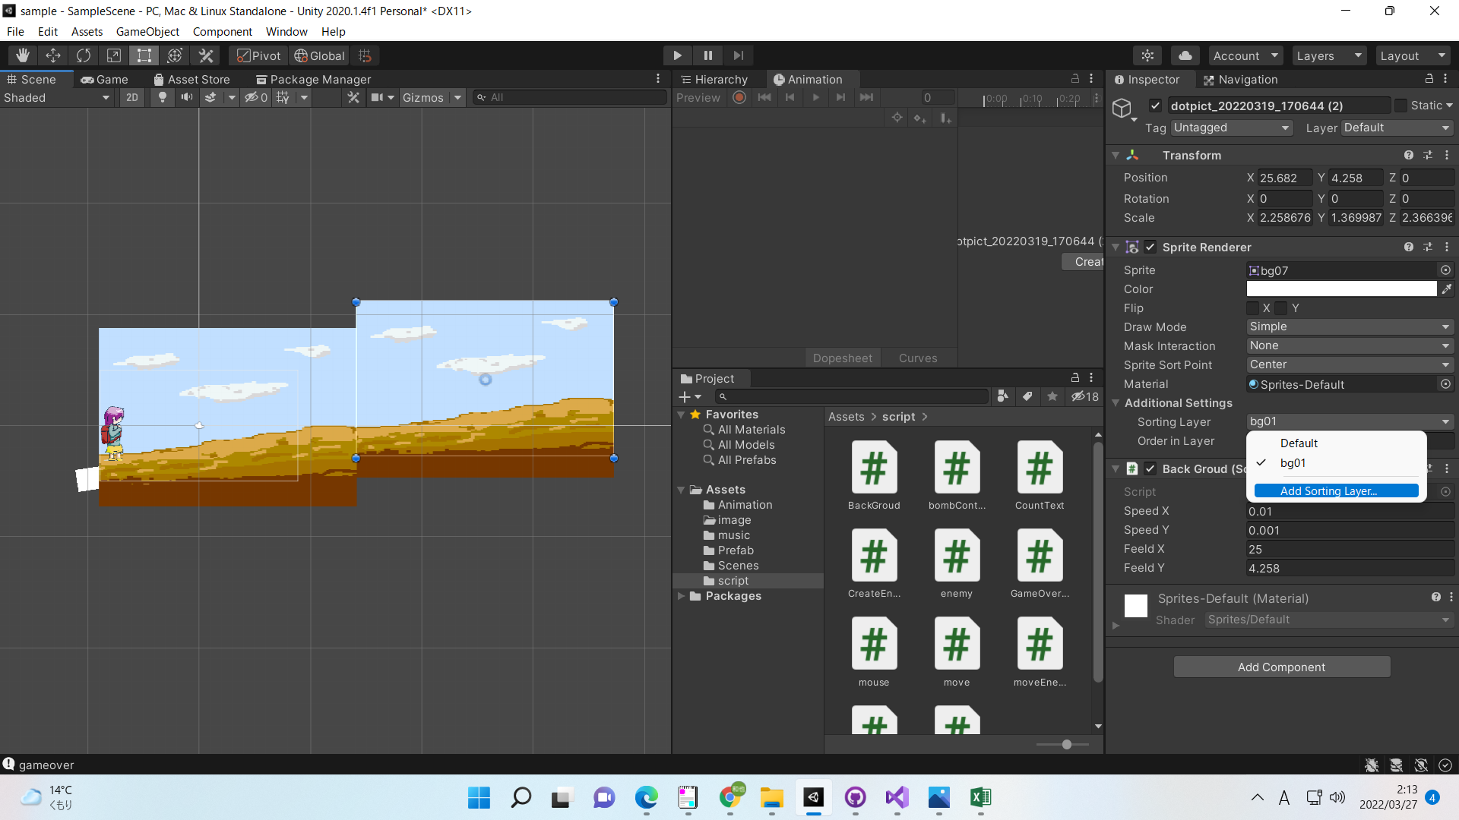

②Lyaerにて名前を入力

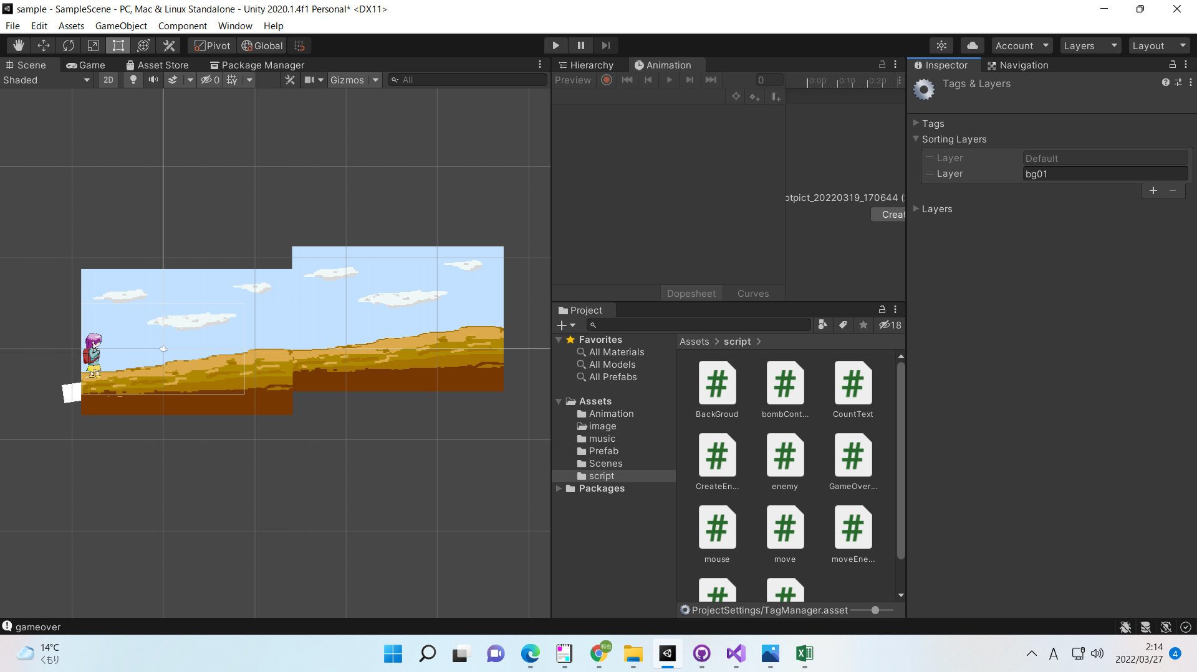

③重ね順を設定したい各画像にて、②で作成したLayerを選択
Order in Layerの数値を変更すれば重なり順を指定できる（大きいほうが前にくる）

